Munka1
Ha a maradékot nem kéri vagy személyes átvételkor nem viszi el, a tárolását nem tudjuk vállalni és megsemmisítésre kerül.
A megrendelő lapon feltüntetett adatok szakmai helytállóságáért és azért, hogy az ez alapján megrendelt és legyártott termékek a vevő céljának megfelelnek, kizárólag a vevő felelős. A leadott megrendelés formai és szakmai vizsgálatára a JAF Holz Ungarn Kft. nem vállal kötelezettséget.

 |  | Ajánlatkérés Megrendelés |  | Magyarázat
 |  | Maradékot hozzácsomagolni
Vevő neve: |  |  | Elem.Nr.: | Szabászati megrendelőnek megfelelően
Címe (számlacím): |  |  | Lapanyag: | JAF Holz laptermék kollekcióból választani
Tel. / Fax: |  |  | Élzáró anyag: | JAF Holz élanyag kollekcióból választani
Szállítási cím: |  |  | Méretezés: | Csak a megadott határok között
Személyes elvitel: |  |  |  | L1,2…: Hosszúság, B1,2…: Szélesség Szálirányt a rajzokon jelölni!
Vevőkód: |  |  | Megjegyzés: | Szálirányt jelölni!
Megrendelés dátuma:
Kívánt szállítási határidő:
Megrendelés száma:
Megrendelés esetén érvényes a JAF Holz ÁSZF.
A méreteket minden esetben milliméterben kérjük megadni!
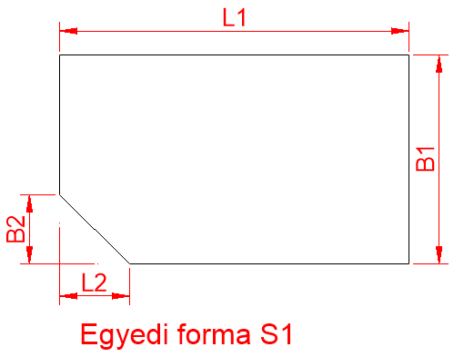
Egyedi forma - S1 | Elem. Nr.
 | Lapanyag
 | Élzáró anyag
 | Mennyiség
 | L1 (220-2770)
 | L2 (220-2710)
 | B1 (60-1500)
 | B2 (60-1440)

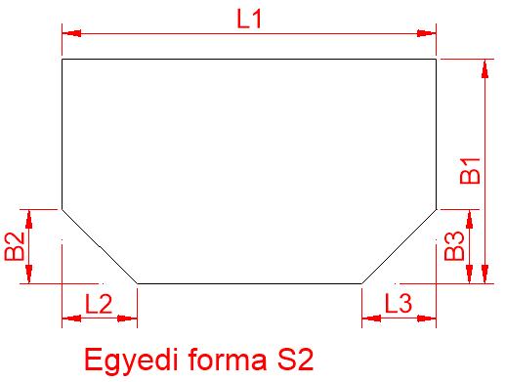
Egyedi forma - S2 | Elem. Nr.
 | Lapanyag
 | Élzáró anyag
 | Mennyiség
 | L1 (220-2770)
 | L2 (60-2710)
 | L3 (60-2710)
 | B1 (220-1500)
 | B2 (60-1440)
 | B3 (60-1440)

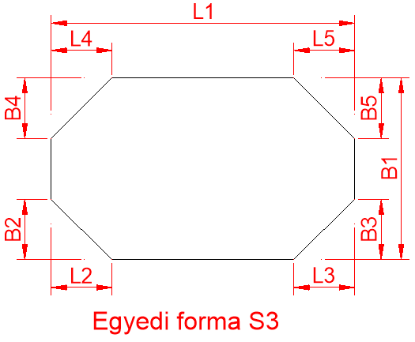
Egyedi forma - S3 | Elem. Nr.
 | Lapanyag
 | Élzáró anyag
 | Mennyiség
 | L1 (220-2770)
 | L2 (60-2710)
 | L3 (60-2710)
 | L4 (60-2710)
 | L5 (60-2710)
 | B1 (220-1500)
 | B2 (60-1440)
 | B3 (60-1440)
 | B4 (60-1440)
 | B5 (60-1440)

Ha a maradékot nem kéri vagy személyes átvételkor nem viszi el, a tárolását nem tudjuk vállalni és megsemmisítésre kerül.
A megrendelő lapon feltüntetett adatok szakmai helytállóságáért és azért, hogy az ez alapján megrendelt és legyártott termékek a vevő céljának megfelelnek, kizárólag a vevő felelős. A leadott megrendelés formai és szakmai vizsgálatára a JAF Holz Ungarn Kft. nem vállal kötelezettséget.

 |  | Ajánlatkérés Megrendelés |  | Magyarázat
 |  | Maradékot hozzácsomagolni
Vevő neve: |  |  | Elem.Nr.: | Szabászati megrendelőnek megfelelően
Címe (számlacím): |  |  | Lapanyag: | JAF Holz laptermék kollekcióból választani
Tel. / Fax: |  |  | Élzáró anyag: | JAF Holz élanyag kollekcióból választani
Szállítási cím: |  |  | Méretezés: | Csak a megadott határok között
Személyes elvitel: |  |  |  | L1,2…: Hosszúság, B1,2…: Szélesség Szálirányt a rajzokon jelölni!
Vevőkód: |  |  | Megjegyzés: | Szálirányt jelölni!
Megrendelés dátuma:
Kívánt szállítási határidő:
Megrendelés száma:
Megrendelés esetén érvényes a JAF Holz ÁSZF.
A méreteket minden esetben milliméterben kérjük megadni!
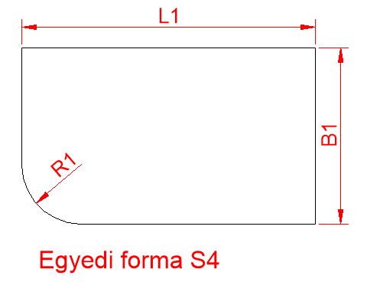
Egyedi forma - S4 | Elem. Nr.
 | Lapanyag
 | Élzáró anyag
 | Mennyiség
 | L1 (220-2770)
 | B1 (220-1500)
 | R1 (50-1500)

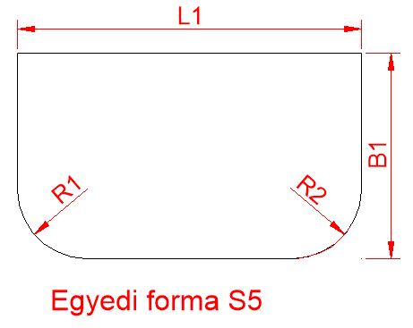
Egyedi forma - S5 | Elem. Nr.
 | Lapanyag
 | Élzáró anyag
 | Mennyiség
 | L1 (220-2770)
 | B1 (220-1500)
 | R1 (50-1500)
 | R2 (50-1500)

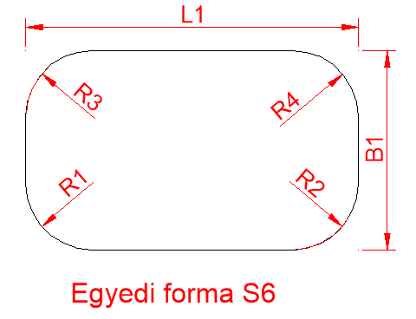
Egyedi forma - S6 | Elem. Nr.
 | Lapanyag
 | Élzáró anyag
 | Mennyiség
 | L1 (220-2770)
 | B1 (220-1500)
 | R1 (50-1500)
 | R2 (50-1500)
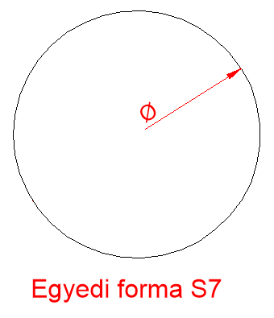
 | R3 (50-1500)
 | R4 (50-1500)

Egyedi forma - S7 | Elem. Nr.
 | Lapanyag
 | Élzáró anyag
 | Mennyiség
 | D (600-1500)

Ha a maradékot nem kéri vagy személyes átvételkor nem viszi el, a tárolását nem tudjuk vállalni és megsemmisítésre kerül.
A megrendelő lapon feltüntetett adatok szakmai helytállóságáért és azért, hogy az ez alapján megrendelt és legyártott termékek a vevő céljának megfelelnek, kizárólag a vevő felelős. A leadott megrendelés formai és szakmai vizsgálatára a JAF Holz Ungarn Kft. nem vállal kötelezettséget.

 |  | Ajánlatkérés Megrendelés |  | Magyarázat
 |  | Maradékot hozzácsomagolni
Vevő neve: |  |  | Elem.Nr.: | Szabászati megrendelőnek megfelelően
Címe (számlacím): |  |  | Lapanyag: | JAF Holz laptermék kollekcióból választani
Tel. / Fax: |  |  | Élzáró anyag: | JAF Holz élanyag kollekcióból választani
Szállítási cím: |  |  | Méretezés: | Csak a megadott határok között
Személyes elvitel: |  |  |  | L1,2…: Hosszúság, B1,2…: Szélesség Szálirányt a rajzokon jelölni!
Vevőkód: |  |  | Megjegyzés: | Szálirányt jelölni!
Megrendelés dátuma:
Kívánt szállítási határidő:
Megrendelés száma:
Megrendelés esetén érvényes a JAF Holz ÁSZF.
A méreteket minden esetben milliméterben kérjük megadni!
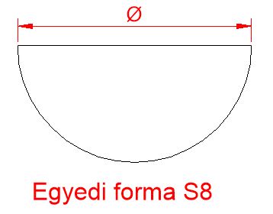
Egyedi forma - S8 | Elem. Nr.
 | Lapanyag
 | Élzáró anyag
 | Mennyiség
 | D (600-2770)

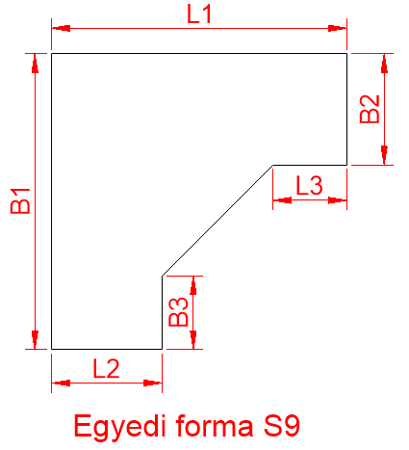
Egyedi forma - S9 | Elem. Nr.
 | Lapanyag
 | Élzáró anyag
 | Mennyiség
 | L1 (300-2770)
 | L2 (150-2470)
 | L3 (0-2470)
 | B1 (300-1500)
 | B2 (150-1200)
 | B3 (0-1200)

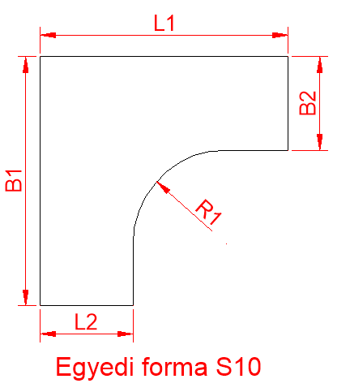

Egyedi forma - S8 | Elem. Nr.
 | Lapanyag
 | Élzáró anyag
 | Mennyiség
 | L1 (400-2770)
 | L2 (150-2520)
 | B1 (400-1500)
 | B2 (150-1250)
 | R1 (50-1500)

Ha a maradékot nem kéri vagy személyes átvételkor nem viszi el, a tárolását nem tudjuk vállalni és megsemmisítésre kerül.
A megrendelő lapon feltüntetett adatok szakmai helytállóságáért és azért, hogy az ez alapján megrendelt és legyártott termékek a vevő céljának megfelelnek, kizárólag a vevő felelős. A leadott megrendelés formai és szakmai vizsgálatára a JAF Holz Ungarn Kft. nem vállal kötelezettséget.

 |  | Ajánlatkérés Megrendelés | Elem.Nr. Szabászati megrendelő alapján
 |  | Maradékot hozzácsomagolni
Vevő neve: |  |  | Anyag
Címe (számlacím):
Tel. / Fax: |  |  | Befoglaló méretek | Hossz
Szállítási cím:
Személyes elvitel: |  |  |  | Szél
Vevőkód:
Megrendelés dátuma: |  |  | Élzáró típus | 1
Kívánt szállítási határidő: |  |  |  | 2
Megrendelés száma: |  |  |  | 3
Megrendelés esetén érvényes a JAF Holz ÁSZF.
A méreteket minden esetben milliméterben kérjük megadni!

Kérjük, hogy az alábbi keretbe rajzoljon!

